КЭ и ГЗ
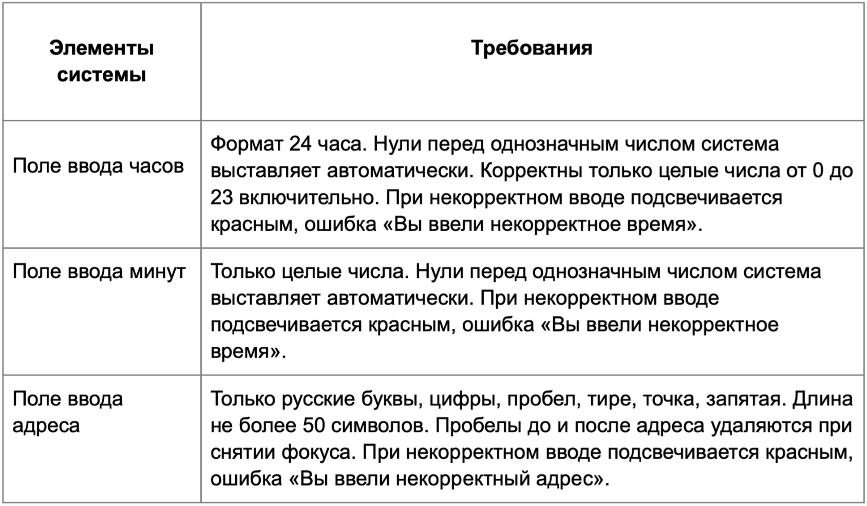

* Можно добавлять и удалять строки в группах проверок. Количество строк в шаблоне не отражает количество классов эквивалетности.
** В поля «Откуда» и «Куда» можно вводить только ограниченное количество адресов из таблицы в требованиях: Усачева, 3; Комсомольский проспект, 18; Зубовский бульвар, 37; М. Пироговская, 25; Хамовнический Вал, 34; Фрунзенская набережная, 46; 3-я Фрунзенская улица, 12. Используй их в качестве тестовых данных. Если для определенного класса эквивалетности или граничного значения эти адреса не подходят, то придумай свой адрес.

Группа проверок | Название класса | Границы | Тестовые данные внутри класса (содержимое поля) | Тестовые данные на границах (содержимое поля) | Пояснение и оптимизации
Время начала поездки. Часы | Поле заполнено (валидно) |  | 10
 | Поле не заполнено (невалидно) |  | " " (пустой ввод)
 | Значения меньше 0 | -∞; -1 | -10 | -2; -1; 0
 | Значения от 0 до 23 (валидно) | 0; 23 | 10 | -1; 0; 1; 22; 23; 24 | 0 и 1 проверяем в автоматическом 0
 | Значения больше 23 (невалидно) | 24; ∞ | 123 | 23; 24; 25
 | Буквенные значения (невалидно) |  | 2А
 | Спецсимволы (невалидно) |  | 2%
 | Дробные числа (невалидно) |  | 2.5
 | Автоматический 0 перед однозначным числом | 0; 9 | 5 | -1; 0; 1; 8; 9; 10
Группа проверок | Название класса | Границы | Тестовые данные внутри класса (содержимое поля) | Тестовые данные на границах (содержимое поля) | Пояснение и оптимизации
Время начала поездки. Минуты | Поле заполнено (валидно) |  | 10
 | Поле не заполнено (невалидно) |  | " " (пустой ввод)
 | Значения меньше 0 | -∞; -1 | -10 | -2; -1; 0
 | Значения от 0 до 59 (валидно) | 0; 59 | 10 | -1; 0; 1; 58; 59; 60 | 0 и 1 проверяем в автоматическом 0
 | Значения больше 59 (невалидно) | 60; ∞ | 123 | 59; 60; 61
 | Буквенные значения (невалидно) |  | 2А
 | Спецсимволы (невалидно) |  | 2%
 | Дробные числа (невалидно) |  | 2.5
 | Автоматический 0 перед однозначным числом | 0; 9 | 5 | -1; 0; 1; 8; 9; 10
Группа проверок | Название класса | Границы | Тестовые данные внутри класса (содержимое поля) | Тестовые данные на границах (содержимое поля) | Пояснение и оптимизации
Поле ввода адреса. Откуда | Поле заполнено (валидно) |  | Усачева, 3
 | Поле назваполено (невалидно) |  | " " (пустой ввод)
 | Длина от 1 до 50 символов (валидно) | 1; 50 | Зубовский бульвар, 37 (21 символ) | 0 ; М (1 символ); Ая (2 символа); НабережнаяНабережнаяНабережнаяНабережнаяНабережна (49 смсволов); НабережнаяНабережнаяНабережнаяНабережнаяНабережная (50 символов); НабережнаяНабережнаяНабережнаяНабережнаяНабережнаяН (51 символ)
 | Длина больше 50 символов (невалидно) | 51; ∞ | НабережнаяНабережнаяНабережнаяНабережнаяНабережнаяНабережная (60 символов) | НабережнаяНабережнаяНабережнаяНабережнаяНабережная (50 символов); НабережнаяНабережнаяНабережнаяНабережнаяНабережнаяН (51 символ); НабережнаяНабережнаяНабережнаяНабережнаяНабережнаяНа (52 символа)
 | Буквы русского алфавита (валидно) |  | Усачева, 3
 | Цифры (валидно) |  | Усачева, 3
 | Пробел (валидно) |  | Усачева, 3
 | Дефис (валидно) |  | 3-я Фрунзенская улица, 12 |  |  | В требованиях тире, но скорее всего дефис
 | Точка (валидно) |  | М. Пироговская, 25
 | Запятая (валидно) |  | Усачева, 3
 | Буквы английского алфавита (невалидно) |  | 5th Avenue
 | Спецсимволы (невалидно) |  | Зубовский бульвар, 3% |  |  | В треб не указано, ничего по поводу символа /, а так же указано что вводить можно цифры - про дробные числа - ничего, но существуют номера домов с дробью, уточнила вопрос. Исходя из ответа, в текущих проверках не выделем его отдельным КЭ
 | Пробел перед адресом |  | " Хамовнический Вал, 34"
 | Пробел после адреса |  | "Фрунзенская набережная, 46 "
 | Адрес из БД (валидно) |  | Комсомольский проспект, 18
 | Адрес не из БД (невалидно) |  | Ленина, 25
Группа проверок | Название класса | Границы | Тестовые данные внутри класса (содержимое поля) | Тестовые данные на границах (содержимое поля) | Пояснение и оптимизации
Поле ввода адреса. Куда | Поле заполнено (валидно) |  | Усачева, 3
 | Поле назваполено (невалидно) |  | " " (пустой ввод)
 | Длина от 1 до 50 символов (валидно) | 1; 50 | Зубовский бульвар, 37 (21 символ) | 0 ; М (1 символ); Ая (2 символа); НабережнаяНабережнаяНабережнаяНабережнаяНабережна (49 смсволов); НабережнаяНабережнаяНабережнаяНабережнаяНабережная (50 символов); НабережнаяНабережнаяНабережнаяНабережнаяНабережнаяН (51 символ)
 | Длина больше 50 символов (невалидно) | 51; ∞ | НабережнаяНабережнаяНабережнаяНабережнаяНабережнаяНабережная (60 символов) | НабережнаяНабережнаяНабережнаяНабережнаяНабережная (50 символов); НабережнаяНабережнаяНабережнаяНабережнаяНабережнаяН (51 символ); НабережнаяНабережнаяНабережнаяНабережнаяНабережнаяНа (52 символа)
 | Буквы русского алфавита (валидно) |  | Усачева, 3
 | Цифры (валидно) |  | Усачева, 3
 | Пробел (валидно) |  | Фрунзенская набережная, 46
 | Дефис (валидно) |  | 3-я Фрунзенская улица, 12 |  |  | В требованиях тире, но скорее всего дефис
 | Точка (валидно) |  | М. Пироговская, 25
 | Запятая (валидно) |  | Усачева, 3
 | Буквы английского алфавита (невалидно) |  | 5th Avenue
 | Спецсимволы (невалидно) |  | Зубовский бульвар, 3%
 | Пробел перед адресом |  | " Хамовнический Вал, 34"
 | Пробел после адреса |  | "Фрунзенская набережная, 46 "
 | Адрес из БД (валидно) |  | Комсомольский проспект, 18
 | Адрес не из БД (невалидно) |  | Ленина, 25

